Sheet1
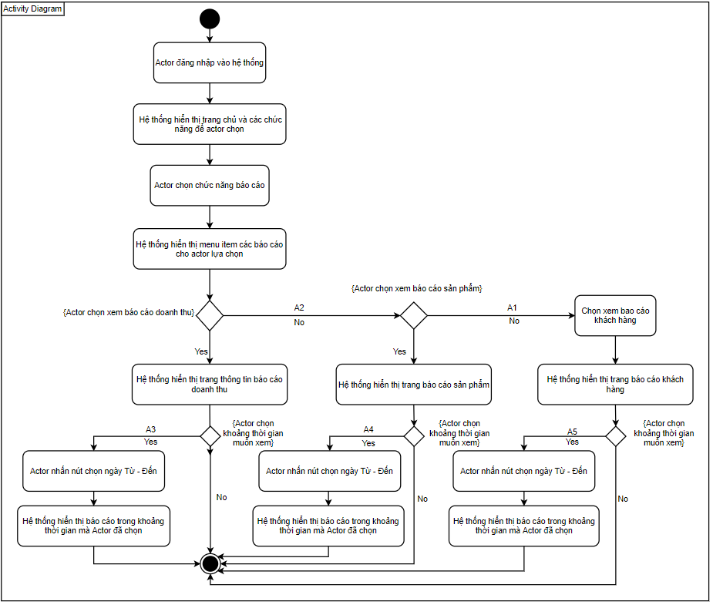
Use Case Number: | UC4
Use Case Name: | Báo cáo
Actor (s): | Quản lí
Maturity: | Focused
Summary: | Báo cáo các khoản chi thu, lợi nhuận, doanh thu của cửa hàng
Basic Course of Events: | Actor Action | System Response
 | 1. Actor đăng nhập vào hệ thống
 |  | 2. Hệ thống hiển thị trang chủ và các chức năng để actor chọn.
 | 3. Actor chọn chức năng báo cáo
 |  | 4. Hệ thống hiển thị menu item các báo cáo cho actor lựa chọn
 | 5. Actor chọn xem báo cáo doanh thu. A1, A2.
 |  | 6. Hệ thống hiển thị trang thông tin báo cáo mà actor đã chọn. use case kết thúc tại đây. A3.

Alternative Paths: | A1
 | Actor Action | System Response
 | 1. Actor chọn xem báo cáo khách hàng
 |  | 2. Hệ thống hiển thị trang báo cáo khách hàng, use case kết thúc tại đây. A4.

 | A2
 | Actor Action | System Response
 | 1. Actor chọn xem báo cáo sản phẩm
 |  | 2. Hệ thống hiển thị trang báo cáo sản phẩm, use case kết thúc tại đây. A5.

 | A3
 | Actor Action | System Response
 | 1. Actor nhấn nút chọn ngày Từ - Đến
 |  | 2. Hệ thống hiển thị báo cáo trong khoảng thời gian mà Actor đã chọn. Use case kết thúc tại đây

 | A4.
 | Actor Action | System Response
 | 1. Actor nhấn nút chọn ngày Từ - Đến
 |  | 2. Hệ thống hiển thị báo cáo trong khoảng thời gian mà Actor đã chọn. Use case kết thúc tại đây

 | A5.
 | Actor Action | System Response
 | 1. Actor nhấn nút chọn ngày Từ - Đến
 |  | 2. Hệ thống hiển thị báo cáo trong khoảng thời gian mà Actor đã chọn. Use case kết thúc tại đây

Exception Paths: | None
Extension Points: | None
Triggers: | Actor muốn xem báo cáo
Assumptions: | Actor có đủ quyền hạn.
Preconditions: | Actor phải đăng nhập vào hệ thống.
Post Conditions: | Actor xem được thông tin báo cáo.
Reference: Business Rules: | None
Author (s): | Trung Tấn
Date: | 2020-11-23

